Накладная-№3
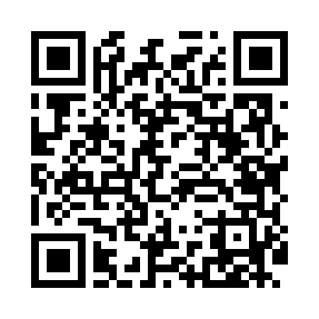
Номер товарно-транспортной накладной: |  |  | Торговый представитель: Kamol aka
Поставщик: Toshkent falcon fly 2 |  |  | Телефон торгового представителя: +998979626299
Дата отгрузки: 02.12.2025 |  |  | Контрагент: """" Klient
Дата консигнации: |  |  | Адрес:
Доставщик: |  |  | Телефон:
Телефон доставщика:
Время заказа: 02.12.2025 10:35:34
№ | Штрих-код | Название товаров (работ,услуг) | Количество | Количество в кейсе | Цена | Сумма
 |  |  | 18 |  |  | 43.6
1 | 6920240023628 | Коврики напольные для ванной комнаты 40*60CM XP-23-62 | 13 | 13 шт. | 2.20 | 28.60
2 | 6920240023857 | Коврики напольные для ванной комнаты 58*88 XP -23-85 | 5 | 5 шт. | 3 | 15
Итого: 43.6$|->UZS: 545,000.00

